ajuste arrend.fin.
 | AJUSTE POR ARRENDAMIENTO FINANCIERO |  |  |  |  |  | Guía de la I.G.A.E. para la Regla de Gasto

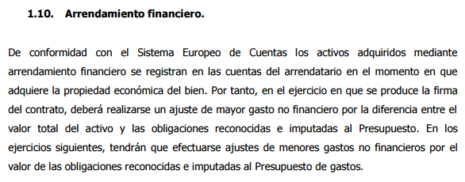
1 | BIENES ADQUIRIDOS EN 2025
 |  | DESCRIPCIÓN | VALOR DEL BIEN | cuotas de amortización pagadas en 2025 (sin intereses) | AJUSTE EN LA ESTABILIDAD PRESUPUESTARIA | AJUSTE EN LA REGLA DE GASTO
 | 1.1. | Barredora | 110,000.00 € | 11,000.00 € | -99,000.00 € | 99,000.00 €
 | 1.2. | Equipos informáticos | 15,000.00 € | 5,000.00 € | -10,000.00 € | 10,000.00 €
 | 1.3. |  |  |  | 0.00 € | 0.00 €
 | 1.4. |  |  |  | 0.00 € | 0.00 €

2 | BIENES ADQUIRIDOS EN EJERCICIOS ANTERIORES A 2024
 |  | DESCRIPCIÓN | cuotas de amortización pagadas en 2025 (sin intereses) | 5importe de la opción de compra ejercida en 2025 | AJUSTE EN LA ESTABILIDAD PRESUPUESTARIA | AJUSTE EN LA REGLA DE GASTO
 | 2.1. | Fotocopiadora | 1,500.00 € | 0.00 € | 1,500.00 € | -1,500.00 €
 | 2.2. | Dumper | 1,000.00 € | 1,000.00 € | 2,000.00 € | -2,000.00 €
 | 2.3. | Alumbrado | 5,000.00 € | 0.00 € | 5,000.00 € | -5,000.00 €
 | 2.4. |  |  |  | 0.00 € | 0.00 €

 | AJUSTE TOTAL POR ARRENDAMIENTO FINANCIERO EN LA ESTABILIDAD PRESUPUESTARIA |  |  |  | -100,500.00 €

 | AJUSTE TOTAL POR ARRENDAMIENTO FINANCIERO EN LA REGLA DE GASTO |  |  |  |  | 100,500.00 €

